상품제안서
홍보용 실리콘 밴드 | 상품코드: S29948

 |  |  |  |  |  |  | 02-713-8555 | www.synergygift.co.kr
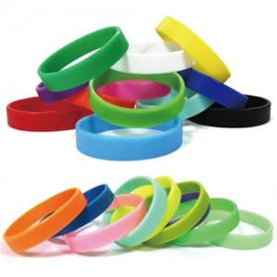

【상세/제작정보】

【인쇄/포장옵션】 | 실크 / OPP(비닐)

【공급단가】 | 수량 | 1,000~ | 2,000~ | 3,000~ | 5,000~ | 10,000~
*VAT별도 | 기본형 | 780원 | 760원 | 730원 | 700원 | 690원
 | 야광밴드 | 970원 | 950원 | 920원 | 870원 | 860원

【상품 URL】 | https://www.synergygift.co.kr:443/src/goods_detail.php?gdno=29948

